Hoja1
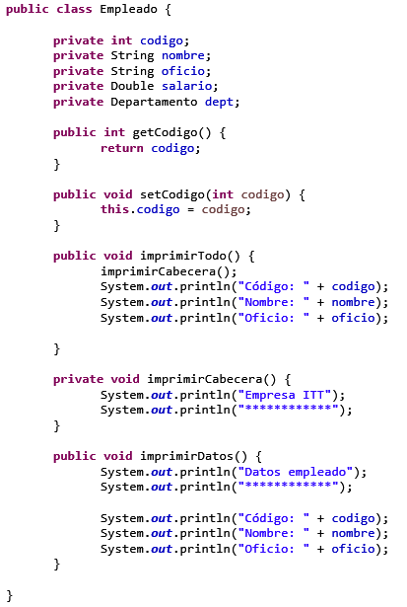
 | CICLO FORMATIVO: | D.A.M.

 | ASIGNATURA: | ENTORNOS DE DESARROLLO

 | CONVOCATORIA: | Diciembre

DATOS PERSONALES

 | APELLIDOS:

 | NOMBRE:

 | FECHA: | AÑO CURSO: | /

1 - Indique la respuesta correcta a cada una de las siguientes cuestiones.
Puntuación: Respuesta correcta: 0,15 puntos cada una.
 | No contestada: 0 puntos.
 | Contestada incorrectamente: -0,05 puntos.

1) Se denomina Ciclo de Vida del software a:

2) El mantenimiento de un programa informático forma parte del Ciclo de Vida del mismo

3) El objetivo principal de un IDE consiste en

4) Lenguaje totalmente dependiente de la máquina

5) En el modelo en cascada, ¿cuál es el orden que debe seguir el equipo de desarrollo con respecto a las etapas del modelo?

6) Sobre los lenguajes de nivel alto podemos indicar que es falso que:

7) Qué característica de las siguientes NO define al código fuente, frente a otros tipos de código son:

8) Indica cuál de estas opciones no suele incorporarse en un IDE

9) Los entornos de desarrollo son:

10) Cuál de las siguientes funcionalidades nos podemos encontrar en un entorno de desarrollo

11) ¿Por qué son importantes las metodologías ágiles?

12) En el triángulo de hierro, ¿cuáles de estas dos variables se fijan en las metodologías ágiles?

13) Indica cuál de las siguientes afirmaciones es verdadera en los enfoques ágiles:

14) Indica los roles que forman Scrum:

15) Scrum es:

16) ¿Cuál es la filosofía principal de Kanban?

17) ¿Qué se expresa en un tablero Kanban?

18) Para extraer las necesidades del cliente, ¿qué herramientas son las más utilizadas?

19) El código objeto que parte del código fuente necesita para su funcionamiento:

20) Entre las funciones de depuración de un IDE podemos encontrar…

2 - Completa el siguiente código para poder generar automáticamente su documentación a través de JavaDoc. (2,5 puntos)
Se valorará que sea lo más completo posible, con el mayor número de etiquetas javadoc y html.

3 - Explique detalladamente lo que son los plugins y los diferentes métodos de instalación. Ponga ejemplos. (2 puntos)

4 - Dado el siguiente código, identifique y aplique las técnicas de refactorización que considere más convenientes. (2,5 puntos)

